Januari
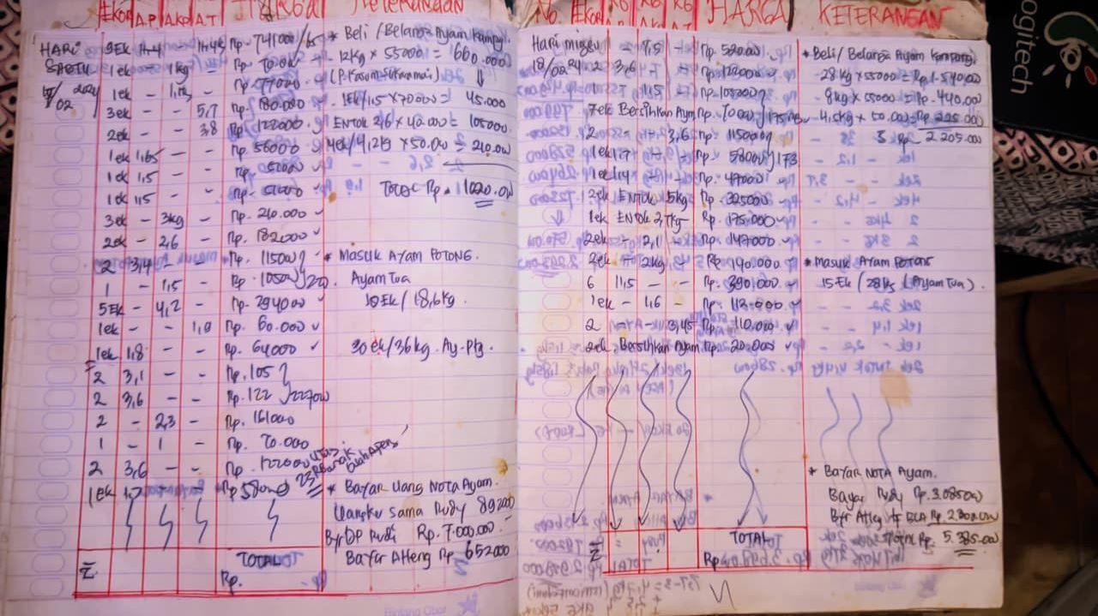
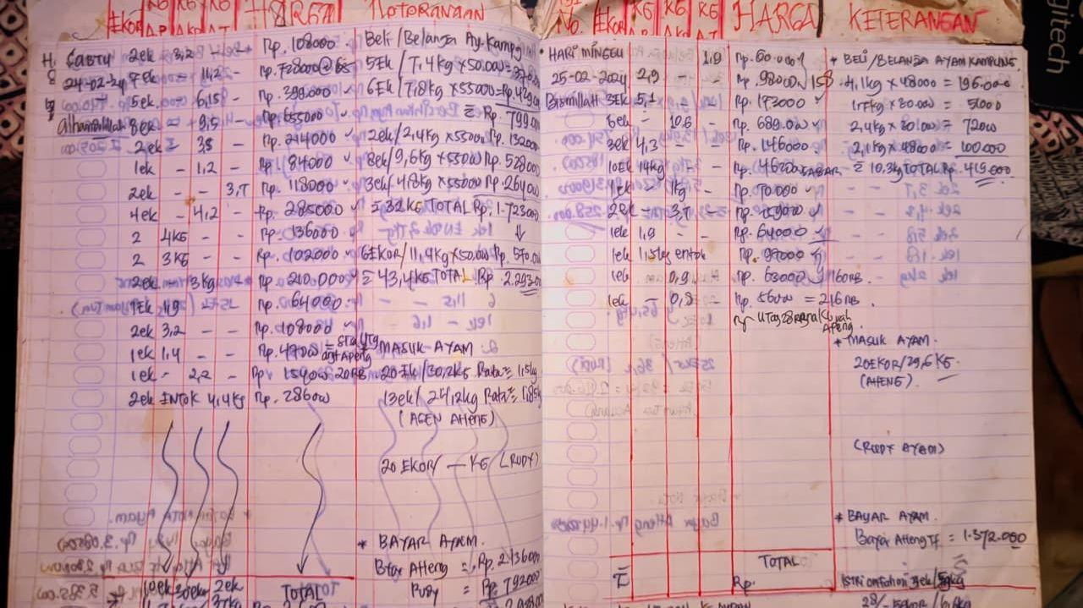
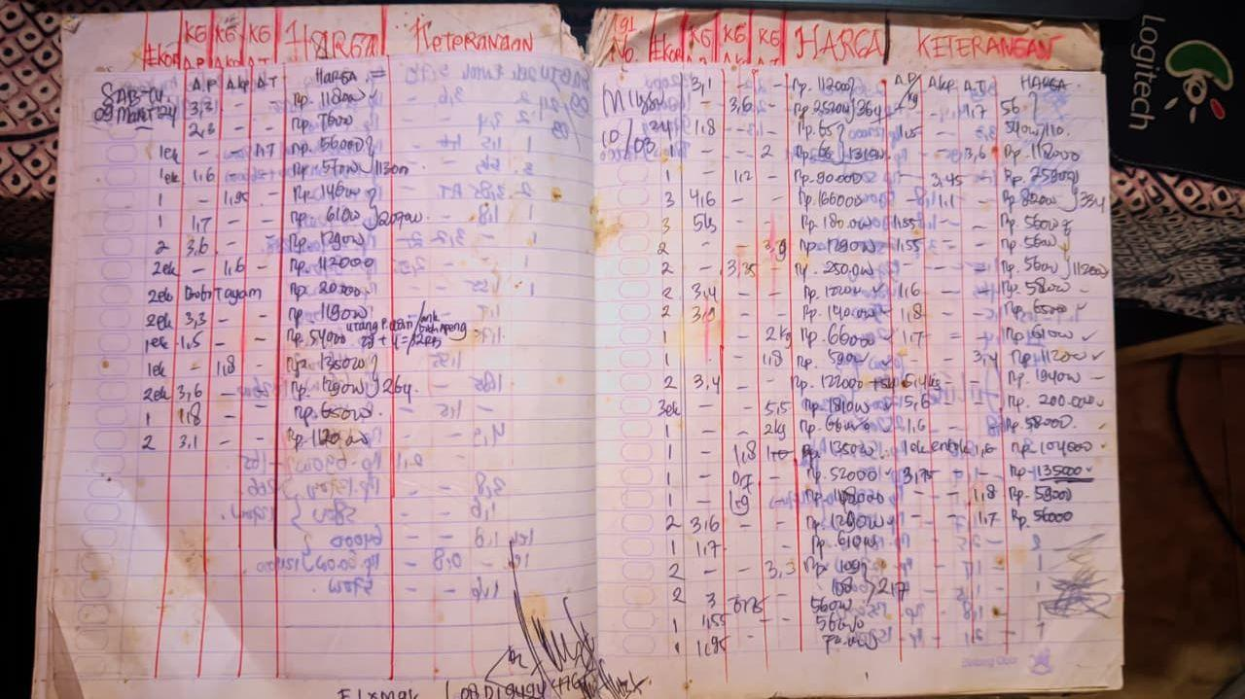
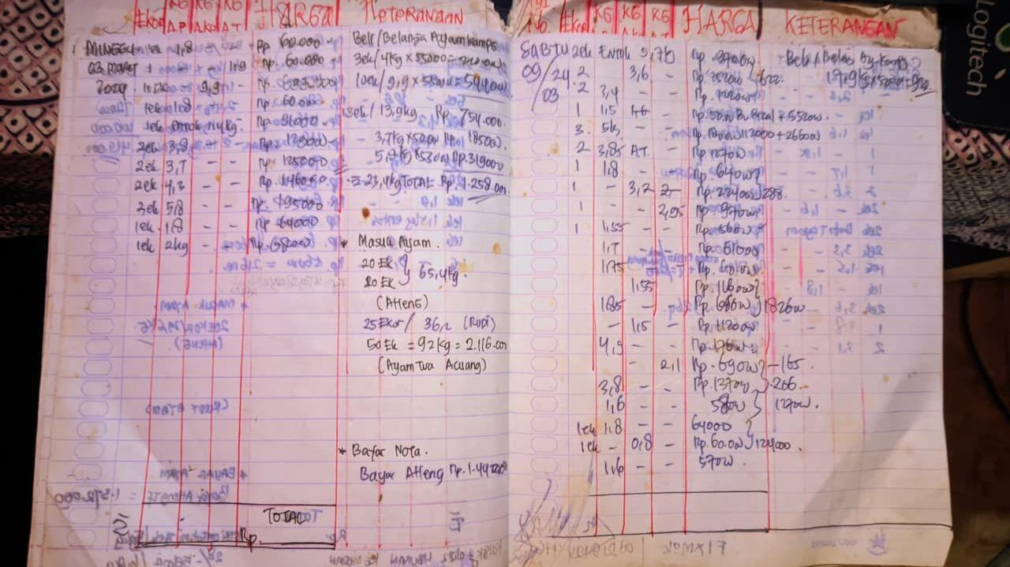
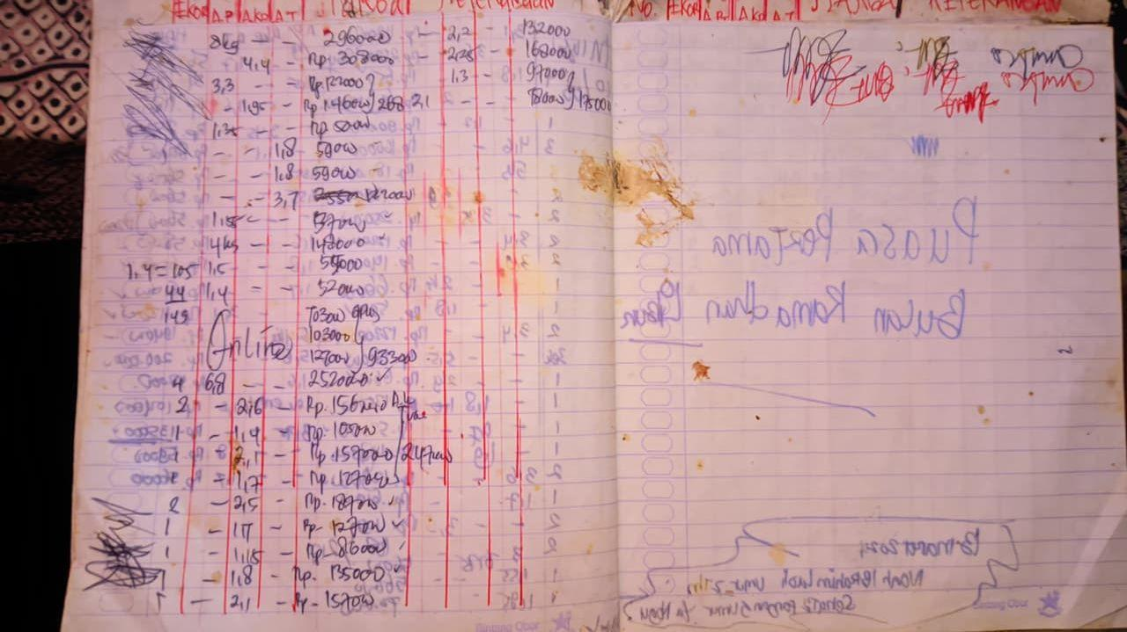
Bulan | Tanggal | No | Ayam |  |  |  | Harga (Rp) | Keterangan
 |  |  | Banyak Ekor | Ayam Potong (A.P) Kg | Ayam Kampung (A.K) Kg. | Ayam Tua (A.T) Kg
JANUARI | 14 | 1 | 2 |  | 2.2 |  | 154,000
 |  | 2 | 1 |  | 1.3 |  | 91,000
 |  | 3 | 1 |  | 1.9 |  | 95,000
 |  | 4 | 2 | 2.9 |  |  | 87,000
 |  | 5 | 3 | 4.7 |  |  | 141,000
 |  | 6 | 1 | 1.6 |  |  | 48,000
 |  | 7 | 1 |  | 1.7 |  | 119,000
 |  | 8 | 2 | 1.8 |  |  | 63,000
 |  | 9 | 1 | 1.4 |  |  | 42,000
 |  | 10 |  |  |  |  | 10,000 | Ongkos Pembersihan Ayam
 |  | 11 | 2 | 3 |  |  | 90,000
 |  | 12 | 1 | 1.4 |  |  | 43,000

 | 15 | 1 | 3 |  | 4.4 |  | 308,000
 |  | 2 | 12 |  | 14.8 |  | 962,000
 |  | 3 | 1 | 1.6 |  |  | 48,000
 |  | 4 | 3 |  | 3.73 |  | 259,000
 |  | 5 | 4 |  | 7.6 |  | 494,000
 |  | 6 | 1 | 1.5 |  |  | 45,000
 |  | 7 | 1 |  | 0.9 |  | 63,000
 |  | 8 | 1 | 1.8 |  |  | 54,000
 |  | 9 | 1 | 3.2 |  |  | 208,000 | Entok
 |  | 10 | 1 |  | 2 |  | 140,000
 |  | 11 | 1 | 1.4 |  |  | 42,000
 |  | 12 | 1 | 1.8 |  |  | 54,000
 |  | 13 | 2 |  |  | 3.3 | 105,000
 |  | 14 | 2 | 3.3 |  |  | 99,000

 | 16 | 1 | 1 | 1.7 |  |  | 51,000
 |  | 2 | 1 | 1.6 |  |  | 48,000
 |  | 3 | 5 |  | 8.4 |  | 594,000
 |  | 4 | 2 |  | 3.1 |  | 217,000
 |  | 5 | 3 |  | 3.2 |  | 208,000
 |  | 6 | 1 | 2 |  |  | 62,000
 |  | 7 | 1 | 1.8 |  |  | 60,000
 |  | 8 | 1 | 1.5 |  |  | 45,000

 | 17 | 1 | 2 | 3.9 |  |  | 125,000
 |  | 2 | 3 | 4.4 |  |  | 145,000
 |  | 3 | 4 |  | 4.7 |  | 329,000
 |  | 4 | 3 | 4.2 |  |  | 129,000

 | 20 | 1 | 2 |  | 2.1 |  | 145,000
 |  | 2 | 2 |  | 5.6 |  | 374,000
 |  | 3 | 2 |  |  | 3 | 96,000
 |  | 4 | 6 | 10.4 |  |  | 332,000
 |  | 5 | 1 |  | 1.1 |  | 77,000
 |  | 6 | 1 | 1.5 |  |  | 48,000
 |  | 7 | 1 |  | 1 |  | 75,000
 |  | 8 | 3 | 4.5 |  |  | 144,000
 |  | 9 | 1 |  |  | 1.3 | 42,000
 |  | 10 | 7 |  | 8.4 |  | 588,000
 |  | 11 | 2 | 2.6 |  |  | 83,000
 |  | 12 | 2 | 3 |  |  | 96,000
 |  | 13 | 2 |  |  | 3.8 | 122,000
 |  | 14 | 4 | 7 |  | 1 | 224,000
 |  | 15 | 1 |  | 1.4 |  | 98,000
 |  | 16 | 2 |  | 2.9 |  | 203,000
 |  | 17 | 2 | 2.4 |  |  | 76,000
 |  | 18 | 3 | 4 |  |  | 128,000
 |  | 19 | 2 | 2.9 |  |  | 93,000

 | 21 | 1 | 2 | 3 |  |  | 96,000
 |  | 2 | 4 |  |  | 7.7 | 246,000
 |  | 3 | 1 | 1.5 |  | 0 | 48,000
 |  | 4 | 2 |  |  | 3.5 | 112,000
 |  | 5 | 6 |  | 7.9 |  | 553,000
 |  | 6 | 2 | 2.6 |  |  | 83,000
 |  | 7 | 1 | 1.4 |  |  | 45,000
 |  | 8 | 2 | 2.7 |  |  | 87,000
 |  | 9 | 1 |  |  |  | 10,000 | Ongkos Bersihkan Ayam
 |  | 10 | 2 | 2.6 |  |  | 83,000
 |  | 11 | 2 |  |  | 3.1 | 99,000
 |  | 12 | 3 | 3.4 |  |  | 108,000
 |  | 13 | 2 | 1.9 |  |  | 63,000
 |  | 14 | 2 |  |  | 2.4 | 168,000
 |  | 15 | 2 |  |  | 3.45 | 241,000
 |  | 16 | 2 |  |  |  | 30,000 | Ongkos Bersihkan Entok
 |  | 17 | 2 |  |  | 2.9 | 203,000
 |  | 18 | 2 | 2 |  |  | 66,000

 | 22 | 1 | 2 |  | 2.95 |  | 199,000
 |  | 2 | 3 |  | 3.9 |  | 273,000
 |  | 3 | 2 |  |  | 4 | 128,000
 |  | 4 | 3 | 3.8 |  |  | 122,000
 |  | 5 | 2 | 2.6 |  |  | 83,000
 |  | 6 | 3 | 3.7 |  |  | 118,000
 |  | 7 | 1 | 1.5 |  |  | 48,000
 |  | 8 | 1 | 1.5 |  |  | 48,000
 |  | 9 | 2 | 2.2 |  |  | 70,400

 | 23 | 1 | 3 | 4 |  |  | 128,000
 |  | 2 | 1 |  | 1.35 |  | 94,000
 |  | 3 | 2 |  |  |  | 119,000
 |  | 4 | 2 | 2.6 |  |  | 83,000
 |  | 5 | 1 | 1.4 |  |  | 47,000
 |  | 6 | 1 |  | 1.4 |  | 98,000
 |  | 7 | 2 |  |  | 3.1 | 99,000

 | 24 | 1 | 2 |  | 2.2 |  | 154,000
 |  | 2 | 2 | 2.15 |  |  | 76,000
 |  | 3 | 4 | 7.9 |  |  | 268,000
 |  | 4 | 1 |  | 1 |  | 70,000
 |  | 5 | 2 |  | 2.8 |  | 196,000
 |  | 6 | 2 |  |  | 3.2 | 102,000
 |  | 7 | 1 | 1.5 |  |  | 50,000

 | 25 | 1 | 2 | 3.9 |  |  | 132,000
 |  | 2 | 1 | 1.7 |  |  | 58,000
 |  | 3 | 1 |  | 1.5 |  | 105,000
 |  | 4 | 1 |  | 1.3 |  | 90,000
 |  | 5 | 1 | 1.7 |  |  | 58,000
 |  | 6 | 1 |  | 1.2 |  | 60,000
 |  | 7 | 1 |  |  | 1.4 | 45,000
 |  | 8 | 1 |  |  | 2 | 64,000
 |  | 9 | 1 |  | 0.9 |  | 63,000

 | 26 | 1 | 2 | 4 |  |  | 136,000
 |  | 2 | 1 |  | 1.1 |  | 77,000
 |  | 3 | 8 |  | 12.5 |  | 812,000
 |  | 4 | 5 |  | 9.4 |  | 658000
 |  | 5 | 6 |  | 9.7 |  | 679,000
 |  | 6 | 2 |  | 1.8 |  | 126,000
 |  | 7 | 4 | 4.8 |  |  | 163,000

 | 27 | 1 | 3 | 4.3 |  |  | 146,000
 |  | 2 | 5 |  | 5.2 |  | 364,000
 |  | 3 | 1 | 1.2 |  |  | 40,000
 |  | 4 | 1 |  | 0.8 |  | 56,000
 |  | 5 | 1 |  |  | 1.45 | 46,000
 |  | 6 | 4 |  | 4.5 |  | 306,000
 |  | 7 | 7 |  | 8.2 |  | 574,400
 |  | 8 | 3 |  |  |  | 30,000 | Ongkos Bubut Ayam
 |  | 9 | 2 |  |  |  | 20,000 | Ongkos Bubut Ayam
 |  | 10 | 3 |  | 3.8 |  | 205,000
 |  | 11 | 1 | 1.45 |  |  | 49,000
 |  | 12 | 2 | 2.3 |  |  | 78,000
 |  | 13 | 1 | 1.3 |  |  | 44,000

 | 28 | 1 | 2 | 3 |  |  | 102,000
 |  | 2 | 2 |  |  | 4.3 | 138,000
 |  | 3 | 2 | 2.95 |  |  | 100,000
 |  | 4 | 3 |  |  |  | 30,000
 |  | 5 | 1 |  | 2.3 |  | 160,000
 |  | 6 | 1 | 1.2 |  |  | 40,000
 |  | 7 | 1 |  |  | 2 | 64,000
 |  | 8 | 1 | 1.5 |  |  | 50,000
 |  | 9 | 2 | 3.7 |  |  | 122,000
 |  | 10 | 1 |  | 1.9 |  | 130,000
 |  | 11 | 1 |  | 4.4 |  | 308,000
 |  | 12 | 1 | 2 |  |  | 68,000
 |  | 13 | 1 |  | 1.1 |  | 77,000
 |  | 14 | 5 |  | 10 |  | 650,000
 |  | 15 | 1 |  | 2.5 |  | 175,000
 |  | 16 | 1 | 1.4 |  |  | 47,000
 |  | 17 | 2 | 3.4 |  |  | 115,000
 |  | 18 | 1 | 1.1 |  |  | 37,000
 |  | 19 | 2 | 3.4 |  |  | 109,000

 | 29 | 1 | 1 |  | 1.6 |  | 112,000
 |  | 2 | 1 |  |  | 1.9 | 60,000
 |  | 3 | 2 |  |  | 3.4 | 108,000
 |  | 4 | 5 |  | 7.5 |  | 487,000
 |  | 5 | 2 |  | 2.6 |  | 182,000
 |  | 6 | 1 |  | 1 |  | 70,000
 |  | 7 | 1 | 1.8 |  |  | 61,000
 |  | 8 | 10 | 10 |  |  | 330,000

 | 30 | 1 |  |  | 8 |  | 520,000
 |  | 2 | 1 |  | 1.5 |  | 105,000
 |  | 3 | 2 | 2.7 |  |  | 92,000
 |  | 4 | 10 | 10 |  |  | 340,000
 |  | 5 | 3 |  | 3.4 |  | 238,000
 |  | 6 | 2 |  | 1.1 |  | 77,000
 |  | 7 | 1 |  | 1.8 |  | 90,000
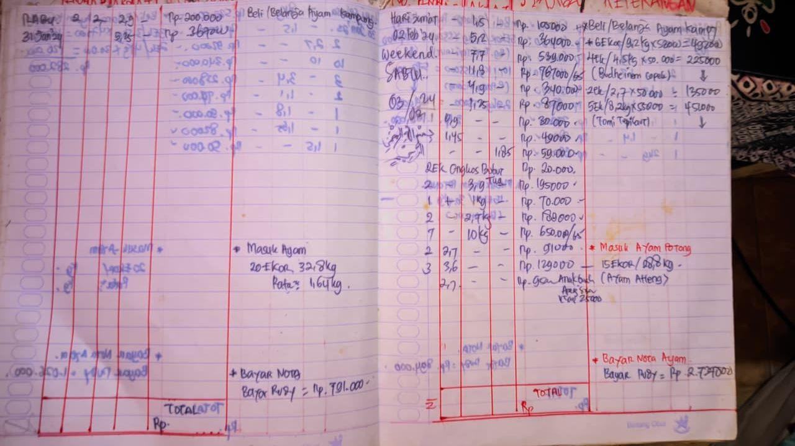
 |  | 8 | 1 |  | 1.64 |  | 82,000
 |  | 9 | 1 | 1.5 |  |  | 50,000

 | 31 | 1 | 2 | 2 |  |  | 200,000
 |  | 2 | 4 |  | 5.25 |  | 367,000

